Alytus
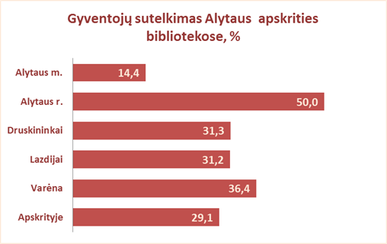
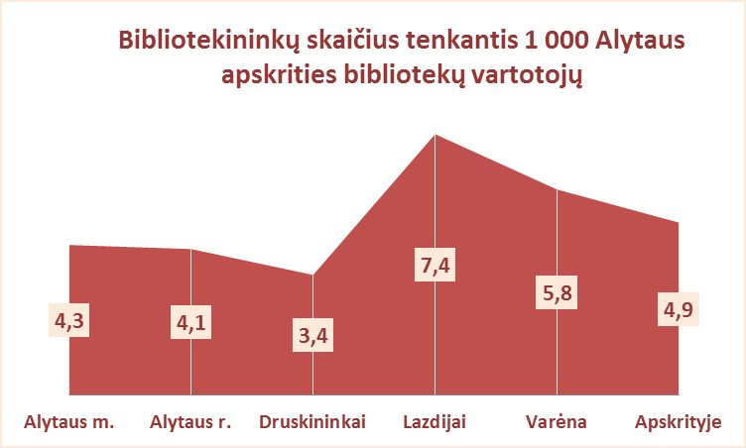
3.1. ALYTAUS APSKRITIES VIEŠŲJŲ BIBLIOTEKŲ VARTOTOJŲ TELKIMAS 2012 M.

Eil. | Savivaldybių viešosios bibliotekos | Gyventojų skaičius bibliotekų aptarnaujamose teritorijose |  |  |  | Gyventojų sutelkimo procentas |  |  |  | Vidut.gyvent.sk.1-ai bibliotekai |  |  | Vartotojų sk. 1 gyventojui | Bibliotekininkų sk. 1000 vartotojų
Nr. |  |  |  |  |  | SVB | VB | Miesto f. | Kaimo f. | SVB tinklo bibliotekoms | Mieste | Kaime
 |  | Iš viso SVB | VB | Miesto fil. | Kaimo fil.
1 | Alytaus m. | 58616 | 41000 | 17616 | x | 14.4 | 13.5 | 16.4 | x | 14654 | 14654 | x | 0.14 | 4.3
2 | Alytaus r. | 28001 | 0* | 2630 | 25371 | 50.0 | 0* | 49.7 | 23.6 | 849 | 877 | 846 | 0.50 | 4.1
3 | Druskininkai | 21532 | 12341 | 2120 | 7071 | 31.3 | 38.1 | 40.2 | 16.7 | 5383 | 7231 | 3536 | 0.31 | 3.4
4 | Lazdijai | 22087 | 4425 | 1412 | 16250 | 31.2 | 41.6 | 42.8 | 27.4 | 789 | 2919 | 625 | 0.31 | 7.4
5 | Varėna | 24967 | 9167 | x | 15800 | 36.4 | 40.7 | x | 33.9 | 999 | 9167 | 658 | 0.36 | 5.8
 | Iš viso: | 155203 | 66933 | 23778 | 64492 | 29.1 | 33.6 | 23.8 | 26.3 | 1651 | 7559 | 786 | 0.29 | 4.9

*Alytaus r. VB nenurodytas aptarnaujamos teritorijos gyventojų skaičius

Vilnius
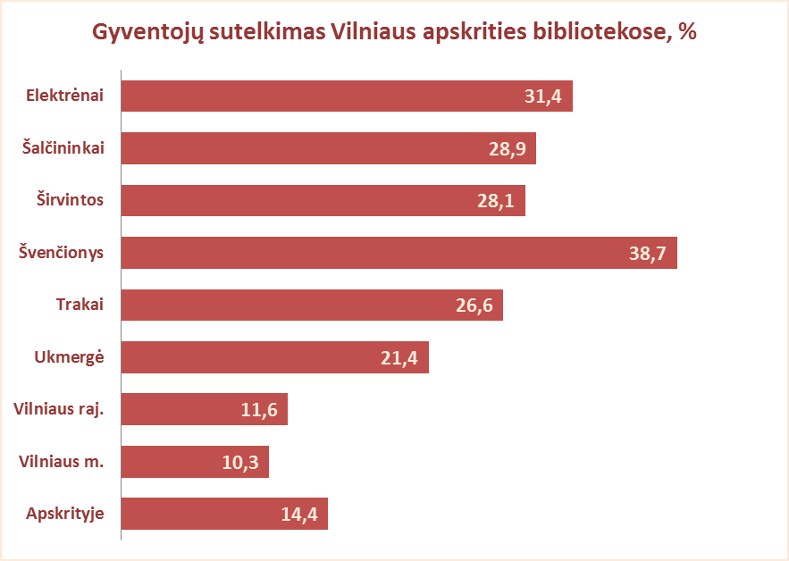
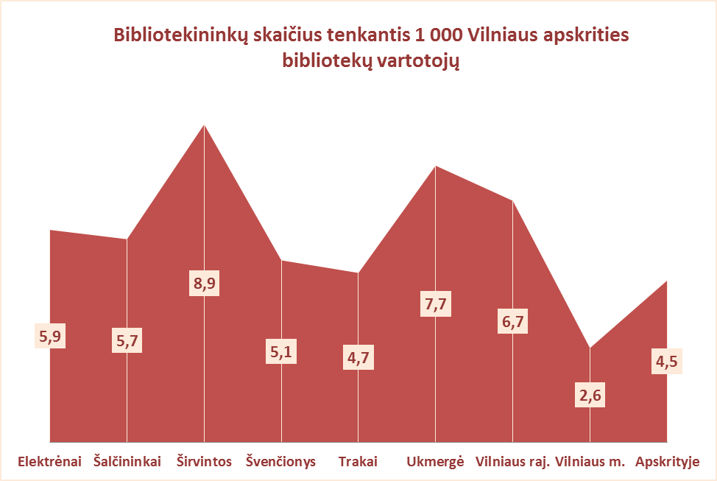
3.1. VILNIAUS APSKRITIES VIEŠŲJŲ BIBLIOTEKŲ VARTOTOJŲ TELKIMAS 2012 m.

Eil. | Savivaldybių viešosios bibliotekos | Gyventojų skaičius bibliotekų aptarnaujamose teritorijose |  |  |  | Gyventojų sutelkimo procentas |  |  |  | Vidut.gyvent.sk.1-ai bibliotekai |  |  | Vartotojų sk. 1 gyventojui | Bibliotekininkų sk. 1000 vartotojų
Nr. |  |  |  |  |  | SVB | VB | Miesto f. | Kaimo f. | SVB tinklo bibliotekoms | Mieste | Kaime
 |  | Iš viso SVB | VB | Miesto fil. | Kaimo fil.
1 | Elektrėnai | 24737 | 11847 | 4845 | 8045 | 31.4 | 33.0 | 32.7 | 28.2 | 2061 | 8346 | 805 | 0.31 | 5.9
2 | Šalčininkai | 34196 | 6388 | 4422 | 23386 | 28.9 | 30.5 | 35.4 | 27.2 | 1315 | 3603 | 1017 | 0.29 | 5.7
3 | Širvintos | 17239 | 6267 | x | 10972 | 28.1 | 27.2 | x | 28.6 | 821 | 6267 | 549 | 0.28 | 8.9
4 | Švenčionys | 27449 | 4945 | 11569 | 10935 | 38.7 | 36.3 | 40.2 | 38.3 | 1307 | 5505 | 608 | 0.39 | 5.1
5 | Trakai | 34262 | 4928 | 13296 | 16038 | 26.6 | 38.5 | 26.9 | 22.6 | 2141 | 6075 | 1234 | 0.27 | 4.7
6 | Ukmergė | 39288 | 23398 | x | 15890 | 21.4 | 14.2 | x | 32.0 | 1310 | 23398 | 548 | 0.21 | 7.7
7 | Vilniaus raj. | 95708 | 6240 | 4993 | 84475 | 11.6 | 18.6 | 31.9 | 9.9 | 2279 | 3744 | 2166 | 0.12 | 6.7
Iš viso: |  | 272879 | 64013 | 39125 | 169741 | 22.6 | 24.6 | 33.2 | 19.5 | 1624 | 6446 | 1117 | 0.23 | 6.2
8 | Vilniaus m. | 534056 | 0 | 534056 | x | 10.3 | 0* | 10.3 | x | 22252 | 22252 | x | 0.10 | 2.6
Iš viso: |  | 806935 | 64013 | 573181 | 169741 | 14.4 | 24.6 | 11.8 | 19.5 | 4203 | 15930 | 1117 | 0.14 | 4.5

